圖1公司表
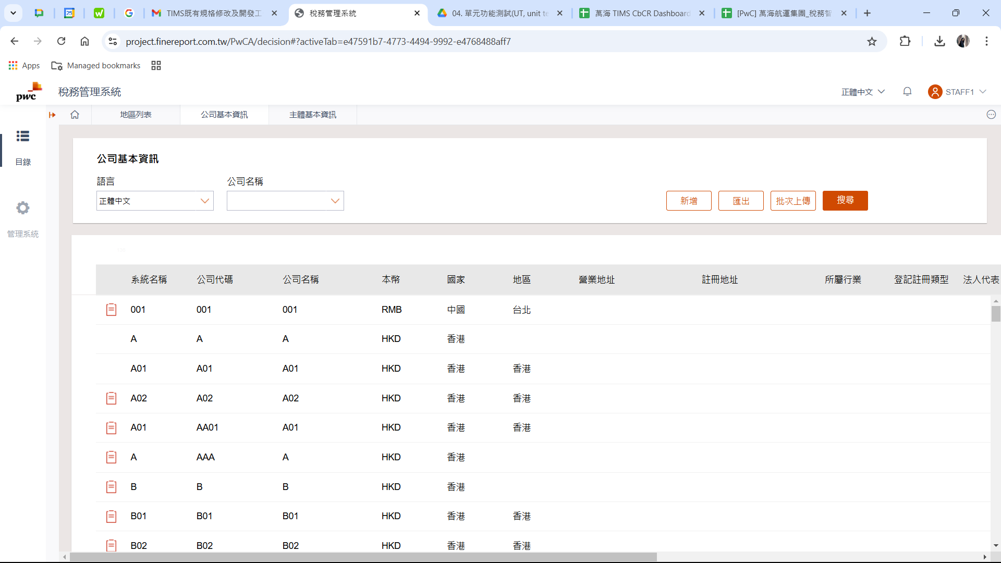
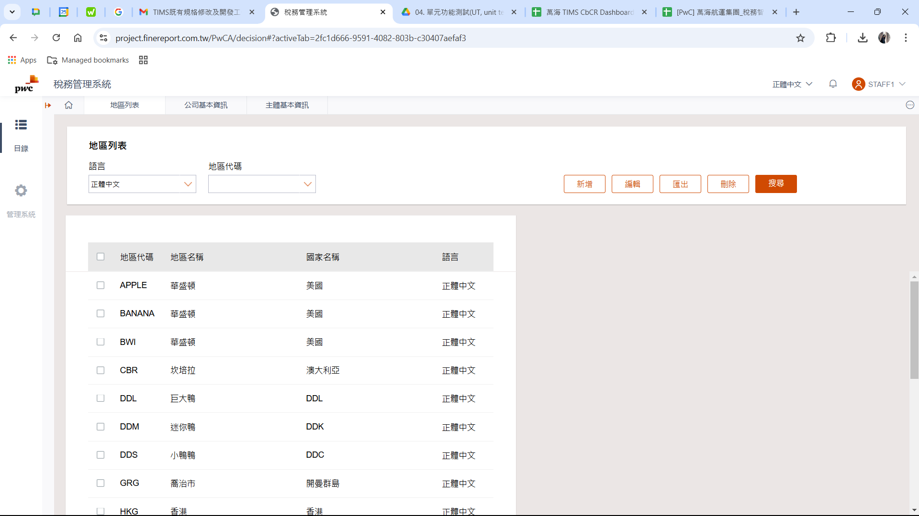

1. 表格區(表頭及內文)的列高不符規格，請比照右圖地區表。(6(H)起，列高=12)

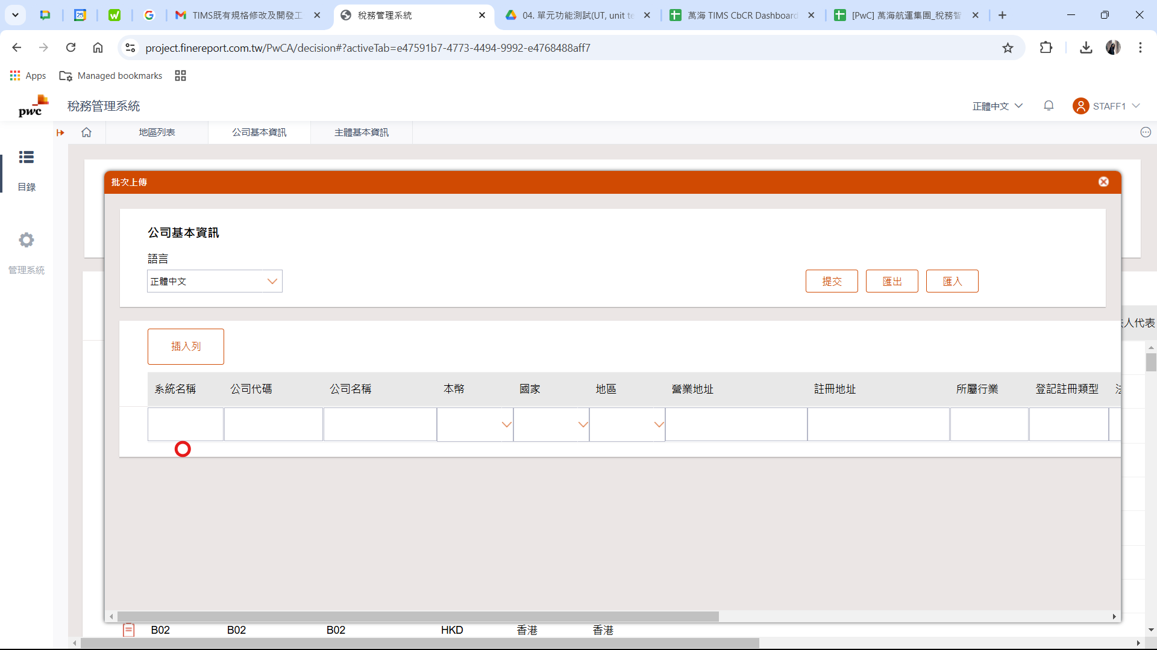
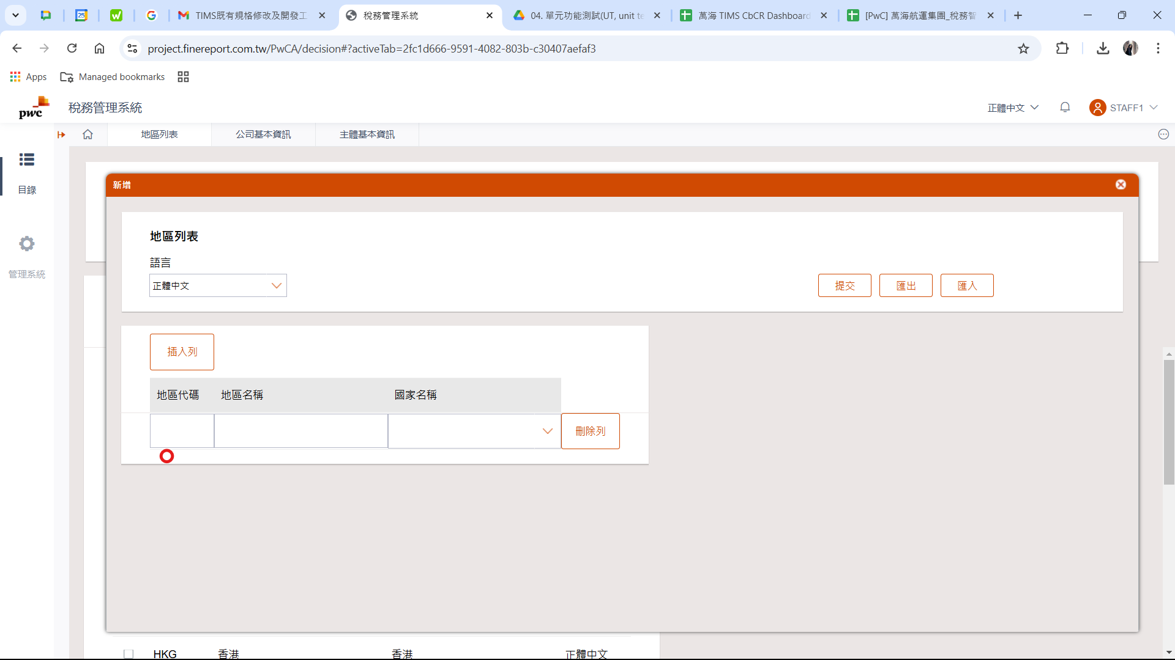

2. 表格區(最後一列)的列高已符規格，請維持不要改動。(邊框留白，列高=5.02)

圖2主體表
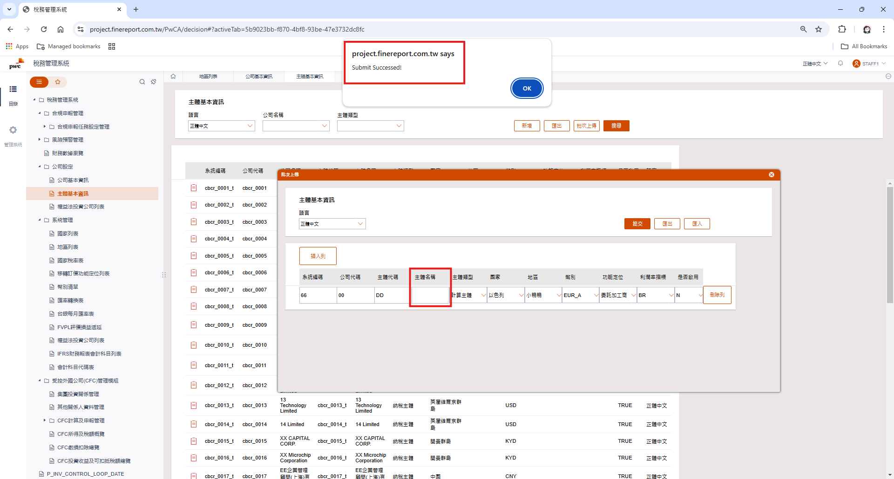

1. 主體名稱應該要是必填項目，請修正

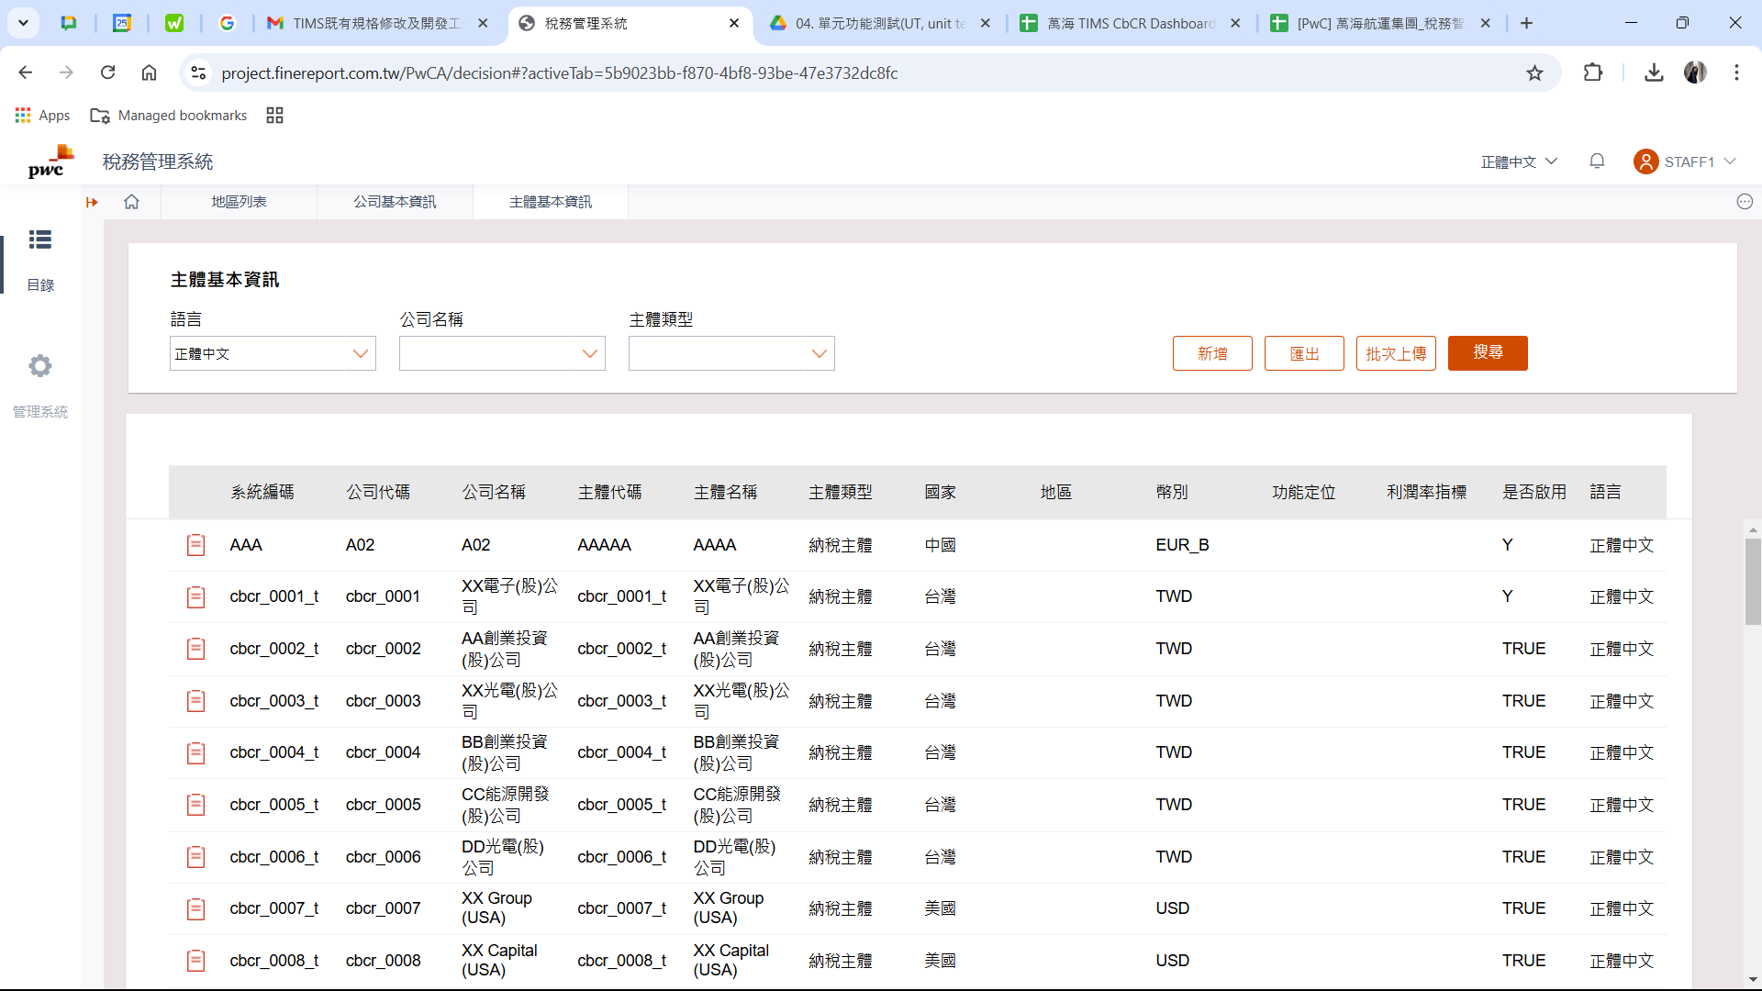

2. 表格區(表頭及內文)的列高不符規格，請比照右圖地區表。(6(H)起，列高=12)
3. 是否啟用應自動辨識TRUE=Y。

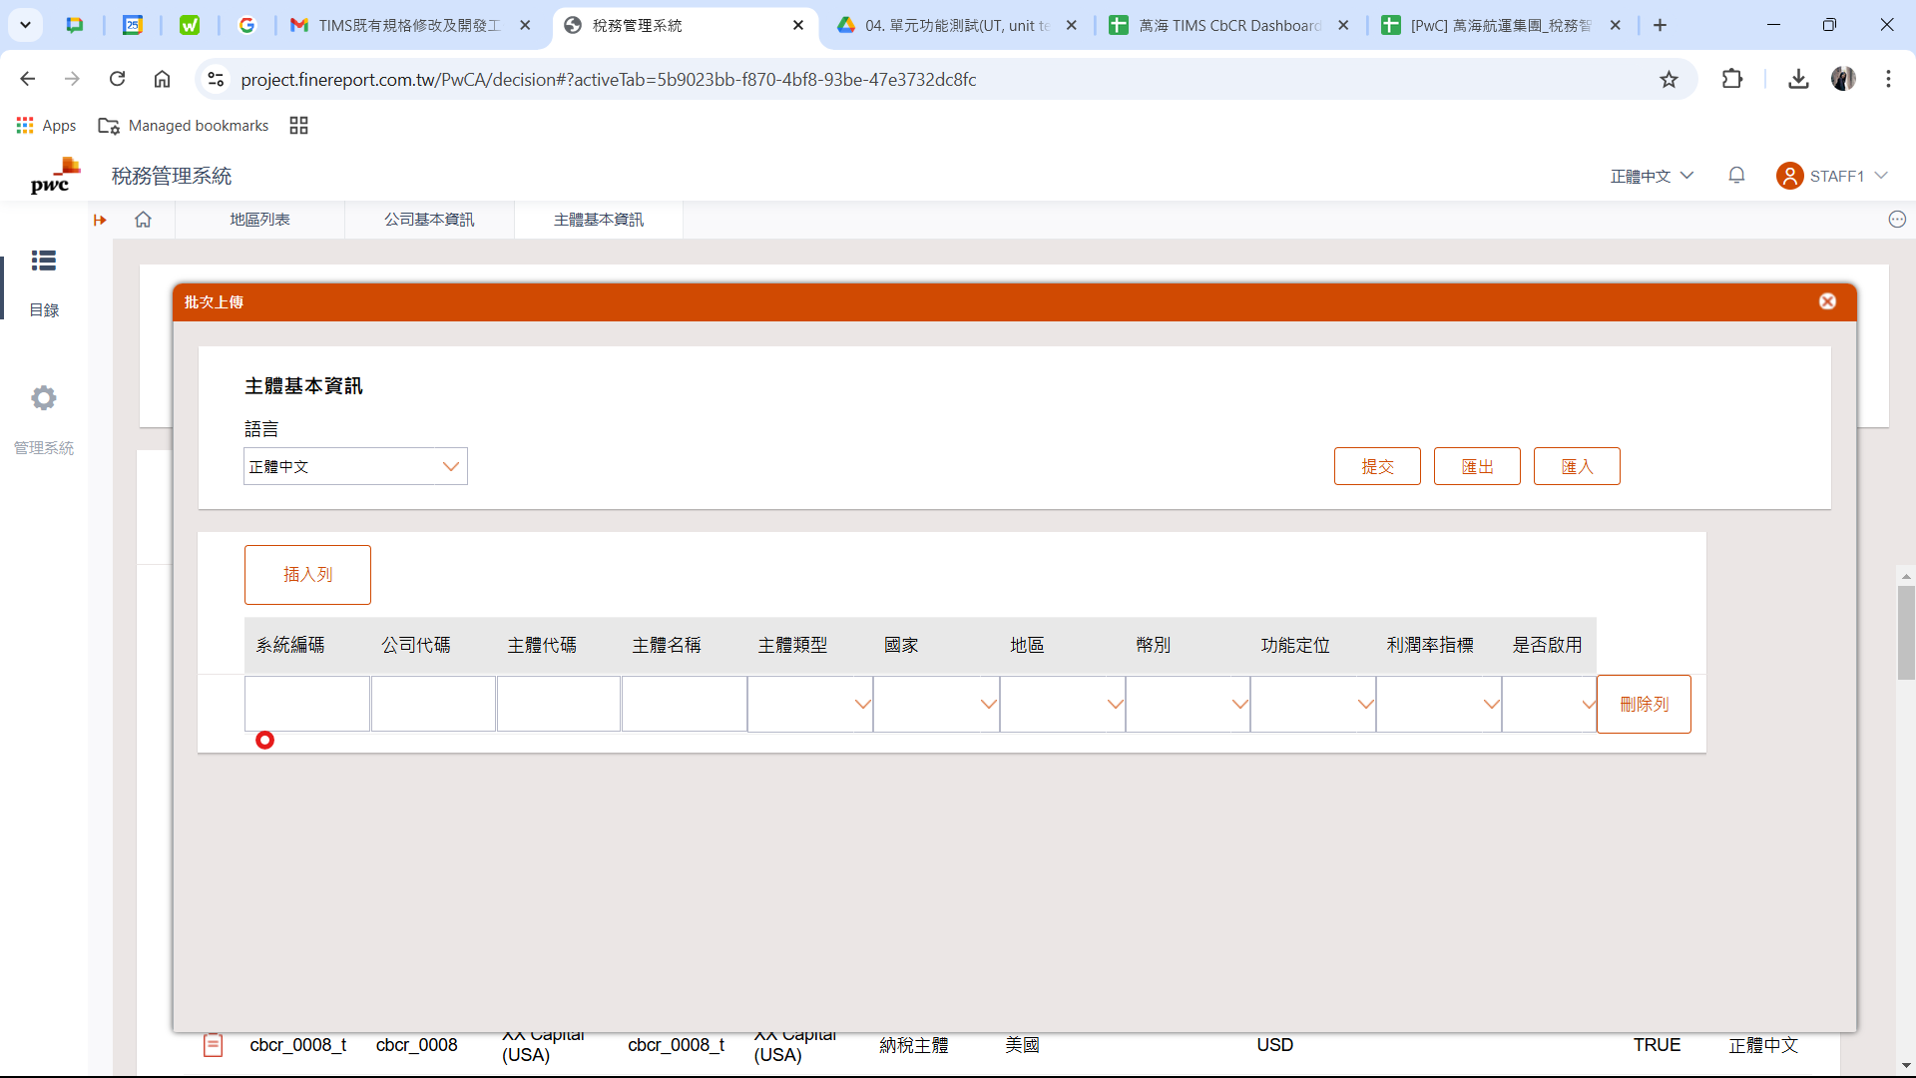

4. 表格區(最後一列)的列高不符規格，請比照右圖地區表。(邊框留白，列高=5.02)

圖3表一
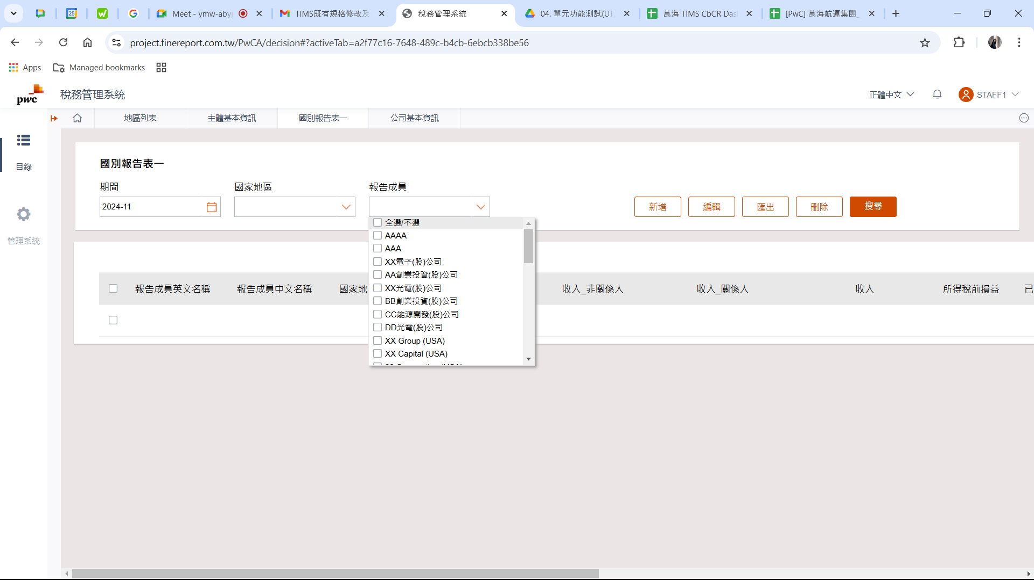
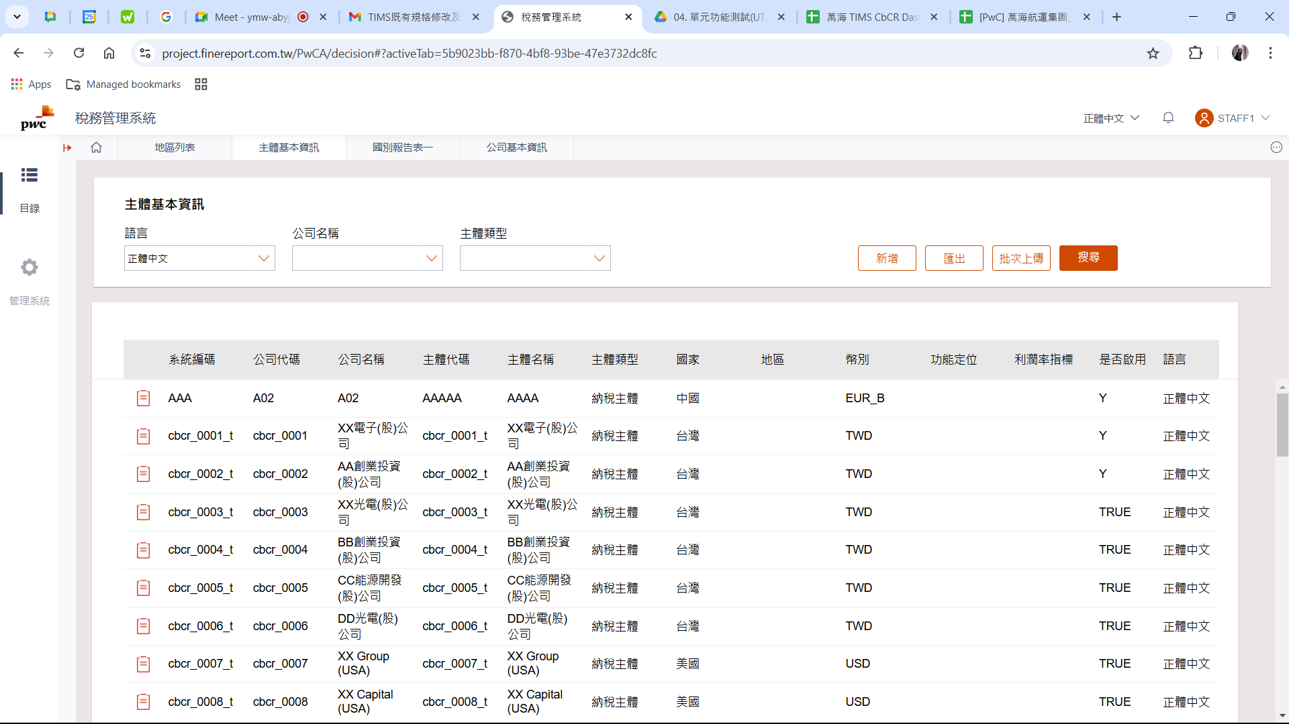

1. 表一報告成員選單之排序，與主體表排序關係為何？

